Contrato
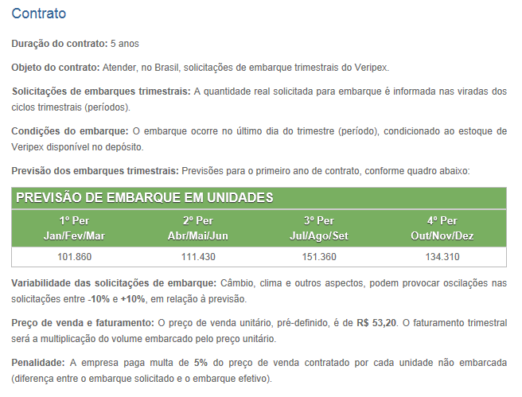

Produção
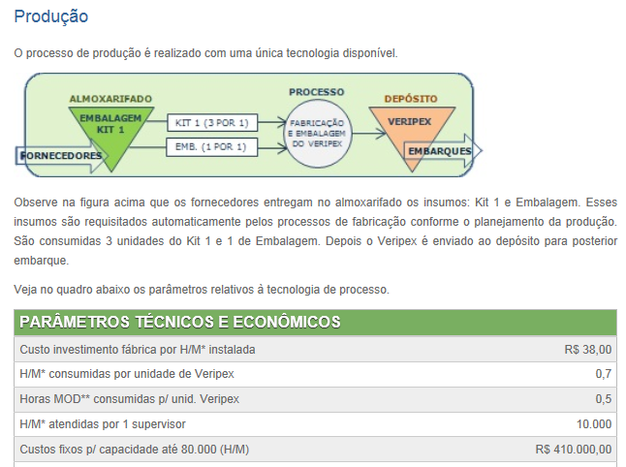

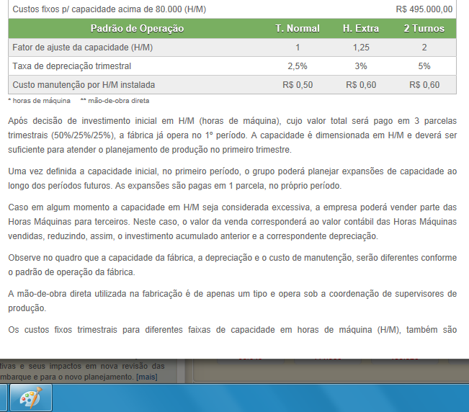

Compras
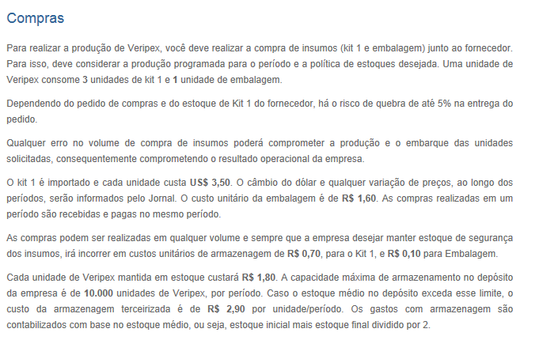

Pessoas
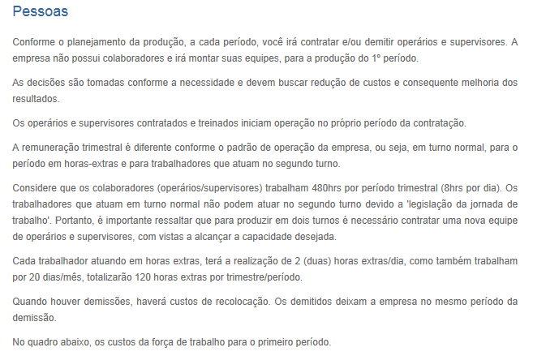

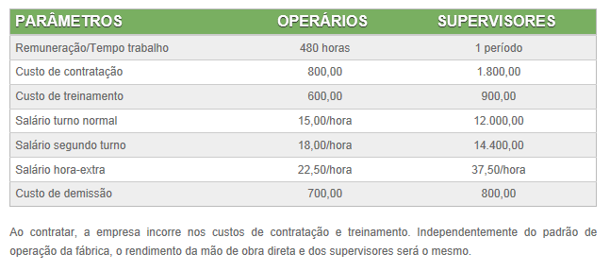

Finanças
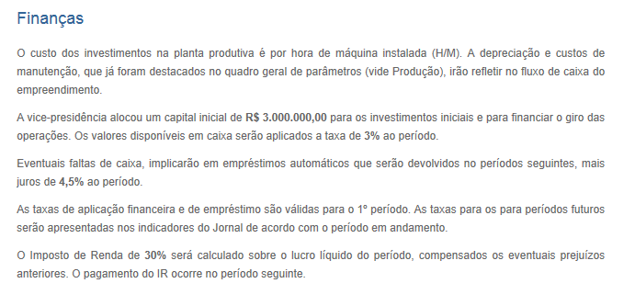

Noticia 1 periodo
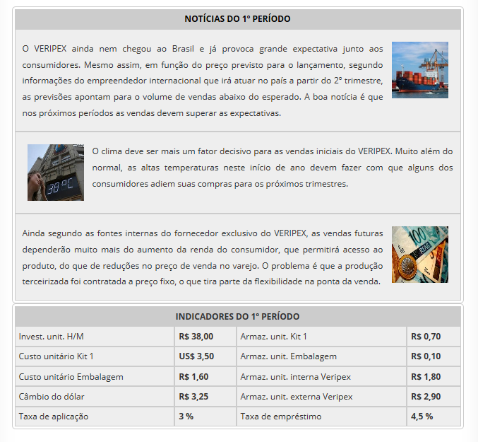

Noticia 2 periodo
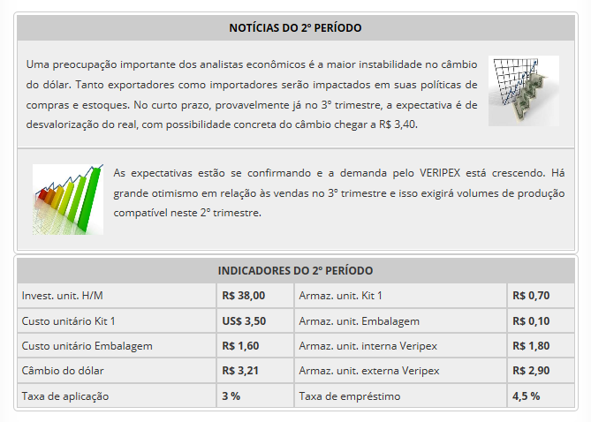

Relatorios
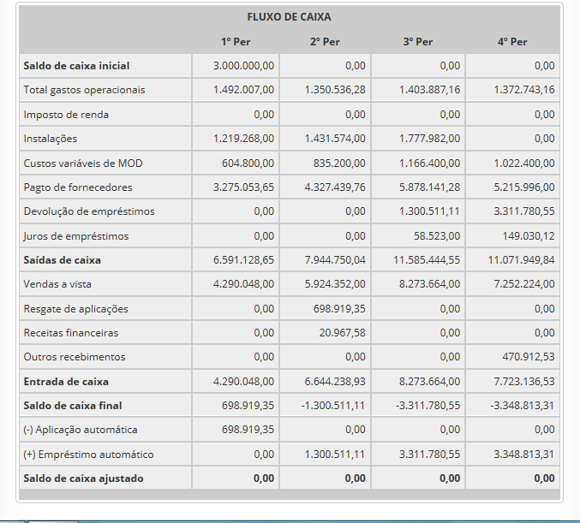
DRE
Períodos: | 1º Período | 2º Período | 3º Período | 4º Período

Receita bruta vendas | 4.290.048,00 | 5.924.352,00 | 8.273.664,00 | 7.252.224,00
Custos variáveis venda | 3.485.664,00 | 4.770.627,42 | 6.657.669,43 | 5.835.279,92
= Lucro bruto | 804.384,00 | 1.153.724,58 | 1.615.994,57 | 1.416.944,08
Custos fixos produção | 410.000,00 | 495.000,00 | 495.000,00 | 495.000,00
Armazenagem insumos | 12.137,40 | 36.608,70 | 61.017,00 | 85.653,30
Armazenagem produto | 0,00 | 0,00 | 0,00 | 0,00
Manutenção | 32.086,00 | 42.901,00 | 58.274,00 | 51.710,00
Contratação de pessoal | 192.000,00 | 29.200,00 | 36.800,00 | 0,00
Treinamento de pessoal | 115.200,00 | 21.000,00 | 27.600,00 | 0,00
Demissão de pessoal | 14.800,00 | 0,00 | 0,00 | 14.000,00
Salário supervisores | 672.000,00 | 696.000,00 | 696.000,00 | 696.000,00
Perdas MOD improdutiva | 0,00 | 0,00 | 0,00 | 0,00
Multa falta de produtos | 43.783,60 | 29.826,58 | 29.196,16 | 30.379,86
Total gastos operac. | 1.492.007,00 | 1.350.536,28 | 1.403.887,16 | 1.372.743,16
EBITDA (LAJIDA) | -687.623,00 | -196.811,70 | 212.107,41 | 44.200,92
Depreciação | 60.963,40 | 79.987,82 | 107.196,82 | 92.744,09
= Luc. antes juros e I.R. | -748.586,40 | -276.799,52 | 104.910,59 | -48.543,17
(-) Despesas financeiras | 0,00 | 0,00 | 58.523,00 | 149.030,12
(+) Receitas financeiras | 0,00 | 20.967,58 | 0,00 | 0,00
(+) Lucro/prejuízo venda ativos | 0,00 | 0,00 | 0,00 | 0,00
= Lucro antes do I.R. | -748.586,40 | -255.831,94 | 46.387,59 | -197.573,29
Imposto de renda (I.R.) | 0,00 | 0,00 | 0,00 | 0,00
= Lucro líquido | -748.586,40 | -255.831,94 | 46.387,59 | -197.573,29
Lucro líquido acum. | -748.586,40 | -1.004.418,34 | -958.030,75 | -1.155.604,04

2 entrega
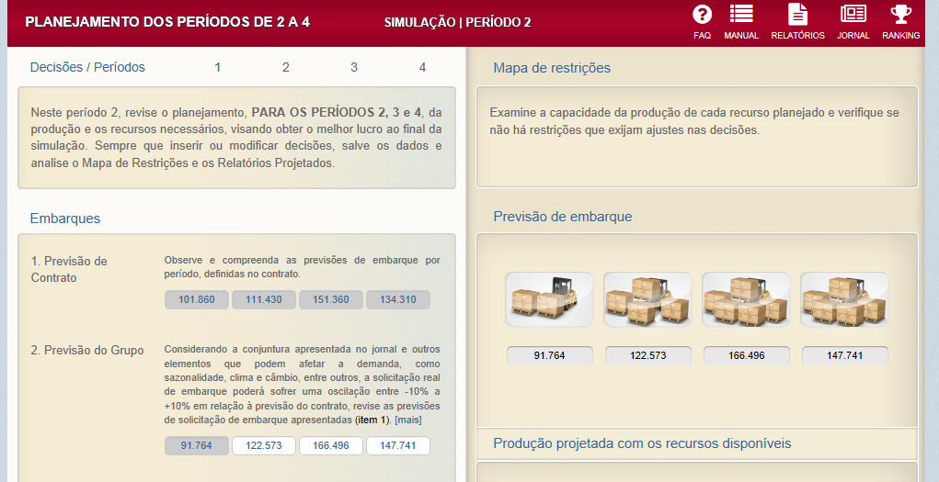

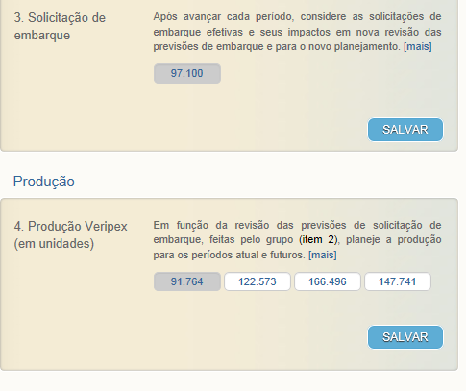

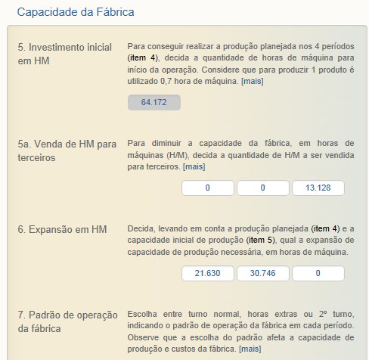

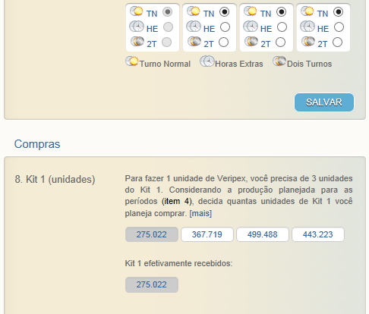

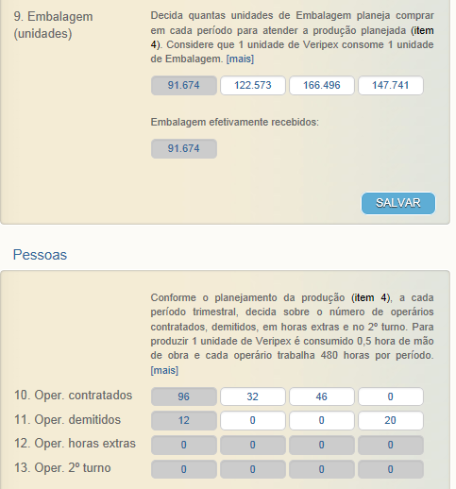

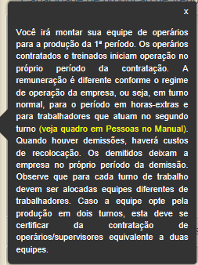

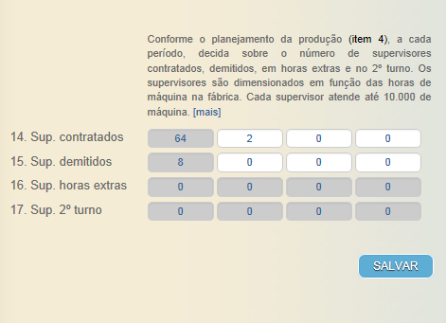
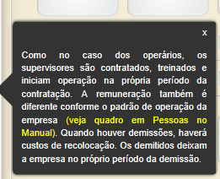

160526


